薪酬信息收集
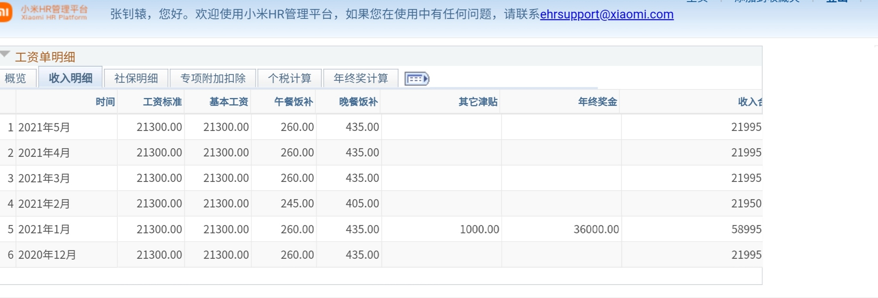
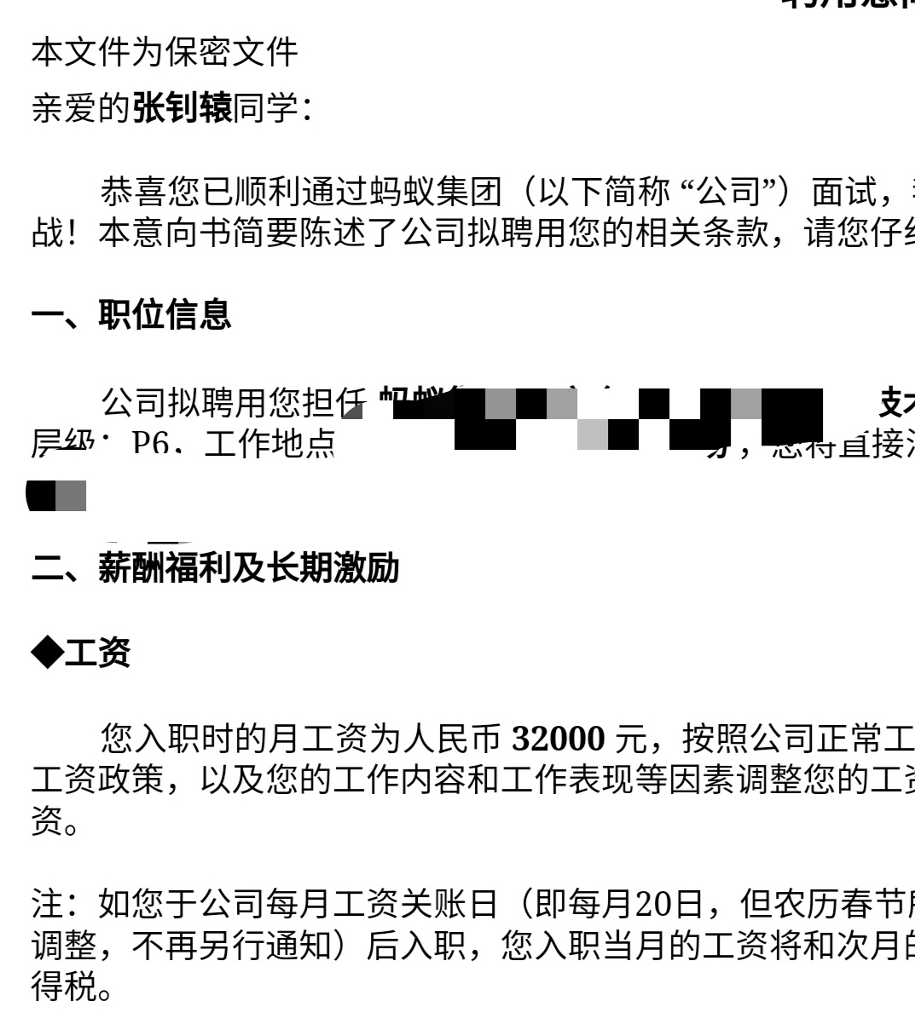
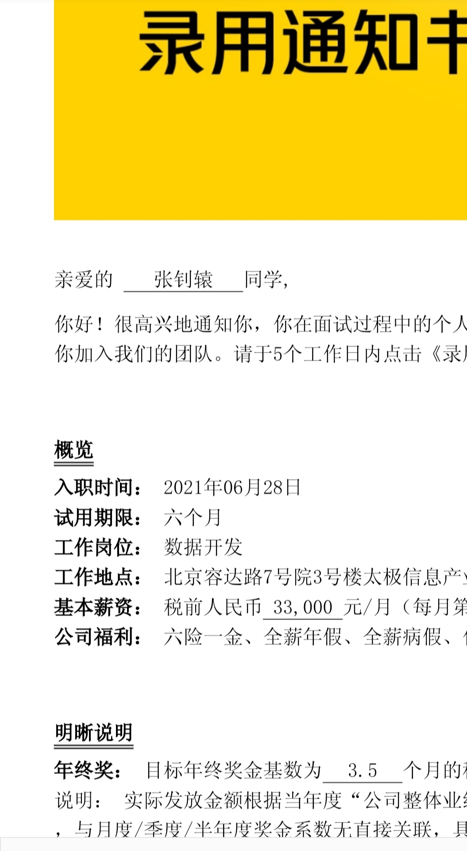
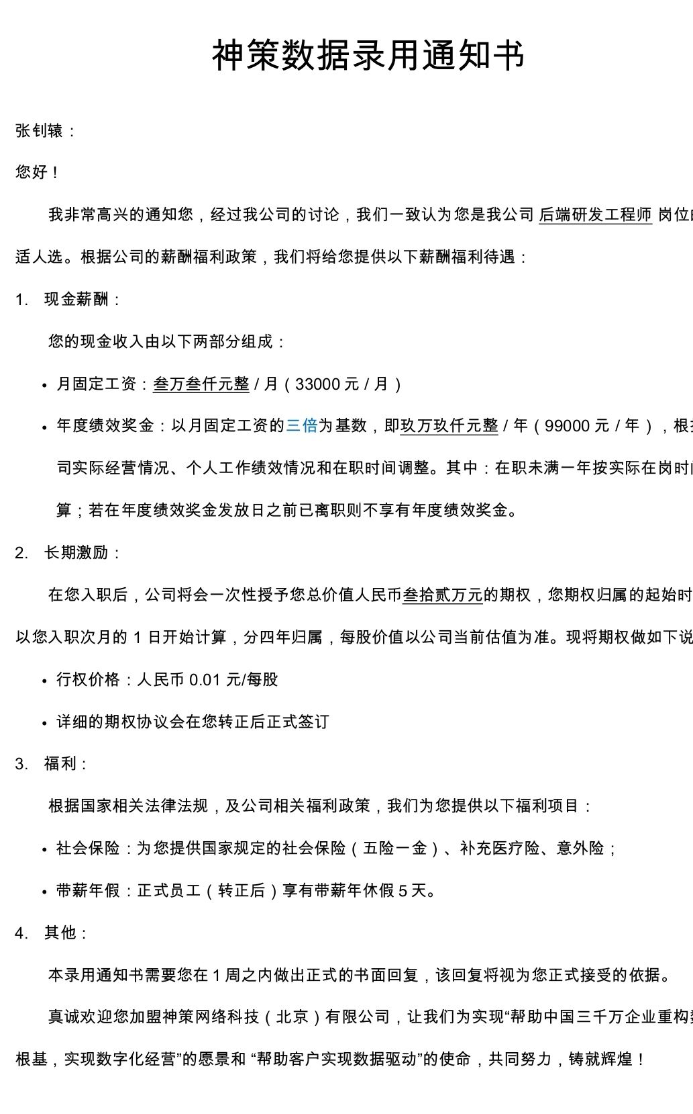
请修改蓝色字体部分，及提供相关薪酬证明文件
薪资信息和证明收集

姓名： | 张钊辕 |  | 现单位/部门/岗位： | 小米业务中台部-商业平台部

一、 薪酬内容填写
1、 现金部分
项目 | 金额（RMB） | 备注 |  |  | 注释
月薪 | 21,300 | 详细情况 |  |  | 如果月薪结构比较复杂，包括基本工资、绩效工资、加班工资、出差补助等项目，请分别备注薪资类型和金额
年终奖 | 37,000 | 2个月，和涨薪前18000平均 |  |  | 如果年薪固定，请备注薪资结构，比如全年13-14薪； 如果年终奖分两（多）次发，年底双薪等特殊安排，请备注说明
津贴补贴/年 | 8,400 | 详细情况 |  |  | 如果有多类津贴、补贴，或其他收入，请备注具体类型，金额及发放频率
全年现金 | 301,000 | 计算口径
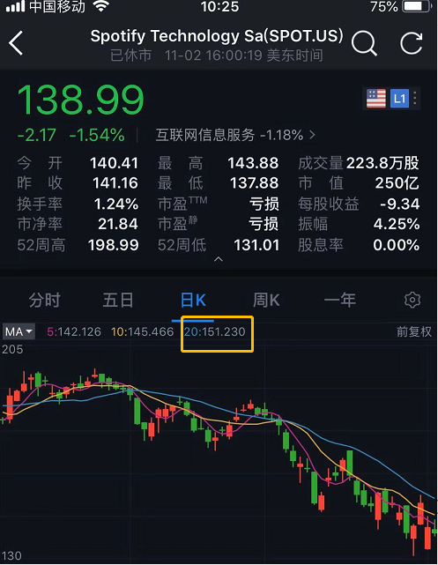
 |  |  |  |  |  |  |  |  |  |  |  |  |  | 汇率：
2、 股票激励（如有） 请尽量填写目前还没有归属完的每笔授予和解禁信息： |  |  |  |  |  |  |  |  |  |  |  |  |  | USD1：RMB | 7.0742
 |  |  |  |  |  |  |  |  |  |  |  |  |  | HKD1：RMB | 0.91243
激励股票类型 | 授予日期 | 授予股票数量 | 每股行权价格 （适用Option） | 归属安排 | 截止目前还未归属的股票数量 | 目前每股股票价格 | 价格计量单位 （RMB/USD/HKD） | 2019年解禁股数 | 2020年解禁股数 | 2021年解禁股数 | 2022年解禁股数 | 2023年解禁股数 | 2019年解禁价值 RMB | 2020年解禁价值 RMB | 2021年解禁价值 RMB | 2022年解禁价值 RMB | 2023年解禁价值 RMB | 备注
RSU | 2018-05-10 | 100 |  | 分4年归属，每年1/4 | 100 | 190 | USD | 25 | 25 | 25 | 25 |  | 33,600 | 33,600 | 33,600 | 33,600 | -
Option | 2019-05-11 | 200 | 100 | 分4年归属，每年1/4 | 200 | 190 | USD |  | 50 | 50 | 50 | 50 | - | 31,800 | 31,800 | 31,800 | 31,800
 |  |  |  |  |  |  |  |  |  |  |  |  | - | - | - | - | -
 |  |  |  |  |  |  |  |  |  |  |  |  | - | - | - | - | -
合计 |  | 300 |  |  | 300 |  |  | 25 | 75 | 75 | 75 | 50 | 33,600 | 65,400 | 65,400 | 65,400 | 31,800

注：
1、 股票类型：如RSU，Option，虚拟股票分红权等；
2、 每股行权价格：仅适用Option，即公司约定的个人需要支付购买股票的成本价格；
3、 归属安排：如分4年归属，每年1/4；
4、对于在美国上市企业，请留意ADS的转换和填写ADS的股数，市场交易价格是每ADS的价格，而不是普通股的价格

二、薪酬证明文件
请在下方粘贴薪酬证明文件或截屏：
1、 最近6个月的工资单，和工资/补贴的发放证明（银行流水，或工资系统的截图）；
2、 最近一次年终奖发放证明（如果分多次发，需提供全年的年终奖，如果年底双薪单独发放需提供双薪证明）；
3、 RSU/Option等文件，比如：授予文件协议（可单独作为附件发送），长期激励管理系统截屏内容等可粘贴在此。
4、其他offer

